云裳羽衣分析
一. | 写作目的
 | 1. | 锻炼自己产品分析能力
 | 2. | 展示自己对云裳羽衣的理解

一. | 游戏品类与用户群体分析
 | a. | 游戏品类分析
 |  | 云裳羽衣是一款暖暖like的换装手游。这类游戏的核心玩法实际上是这3点，猜谜，资源分配和搜集
 |  | 猜谜：
 |  |  | 游戏的“战斗”规则是这样的。。
 |  |  | 每件装备带有6条基础属性，每条属性分别取自{{清新，妩媚},{俏皮，风雅},{端庄，风情},{英气，温婉},{简介，华丽},{清凉，保暖}}互斥对中的一条。
 |  |  | 这6对互斥属性每对间相互对冲。如某件装备携带清新属性，则会扣除妩媚属性。
 |  |  | 每个关卡会分别对这6对属性某1条进行验证。
 |  |  | 玩家需要阅读关卡剧情，猜测这个关卡到底验证哪些属性。根据现有装备进行搭配，获取更高得分。
 |  | 资源分配：
 |  |  | 在不大量充值，玩家手中资源有限，而商店里有各种各样的衣服可以购买，如何分配也是一种玩法。
 |  |  | 但考虑到女性玩家较多，往往不会在开服资源策略上做过多设计。
 |  | 搜集：
 |  |  | 女性买包包心里，玩家希望拥有多套漂亮装备，在各个场景都能搞出一套适合的穿搭。（极致的广度培养卡牌）
 | b. | 导入玩家属性分析
 |  | 导入玩家大致分这两种，一类是剑三用户，一类是对古风有感觉的暖暖用户。女性用户居多。
 |  | 玩家属性：
 |  |  | a. | 对套装搜集欲强：
 |  |  |  | 在剑网三中，购买时装穿戴校服，成为主要付费点，被玩家戏称暖暖环游大唐。
 |  |  | b. | 对剧情品质诉求高：
 |  |  |  | 希望像剑网三一样，有完整的剧情线世界观
 |  |  | c. | 富有少女心：
 |  |  |  | 希望自己拥有各式各样的漂亮衣服。
 |  |  |  | 希望自己不平凡，有特异功能。
 |  |  |  | 希望自己的旅途中遇到神队友，一起引导拯救世界。
 |  |  |  | 恋爱需求。
 |  |  | d. | 有一定MMO游戏经验，能接受一些传统游戏的设定。
 | c. | 玩家追求点
 |  | 1. | 关卡与天命之子的剧情体验解锁
 |  | 2. | 女性买包包心里，搜集各漂亮套装

二. | 游戏资源流

三. | 游戏系统简要梳理 |  |  |  |  | 恋与制作人的系统框架梳理
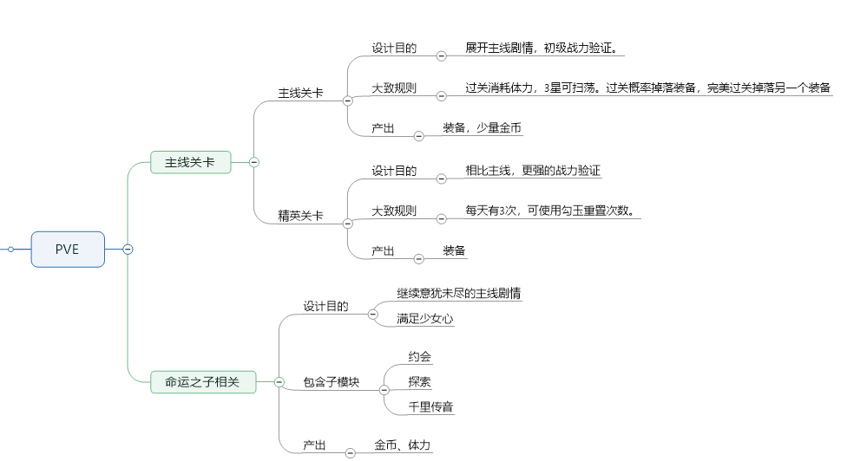
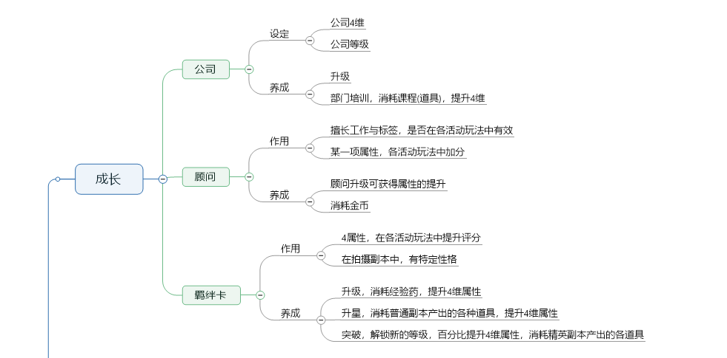
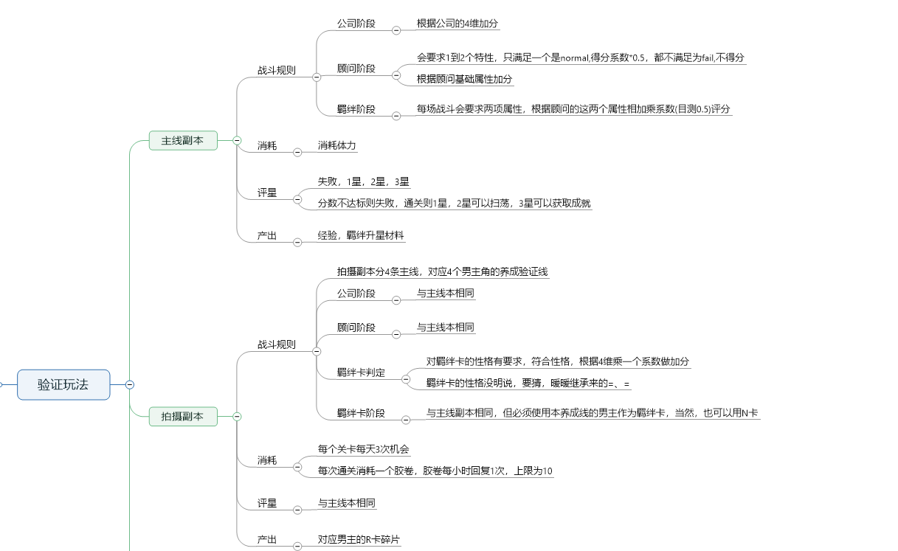

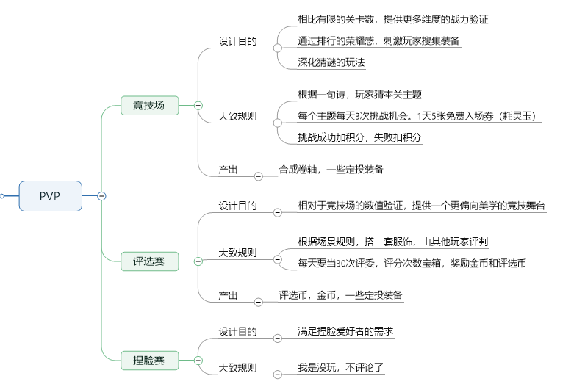

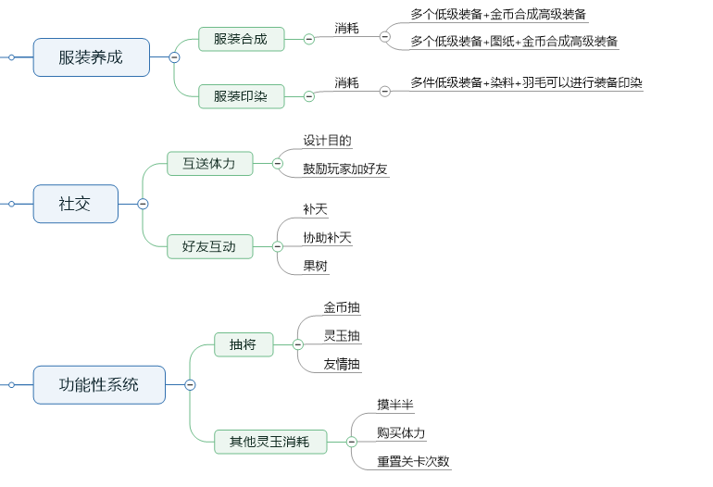

 | 评价：
 | 与恋与制作人相比，云裳羽衣的成长目标感不足。

四. | 游戏优势分析
 | 1. | 立项很好
 |  | 捕捉到了剑网三“暖暖环游大唐”的现象，结合奇迹暖暖的核心系统玩法，真是妙不可言。
 | 2. | 优化了战斗判定
 |  | 对配色协调和搭配技巧进行判定（PS：虽然我也没搞清楚搭配技巧是怎么判定的）
 | 3. | 竞技场深化核心玩法
 |  | 竞技场给一句诗，让玩家猜主题，很有趣味性。
 | 4. | 有剑三的底子，剧情比较带感
 |  | 我印象最深的是七秀的那个小姑娘，以及和叶英寻找残剑主人的剧情。
 | 5. | 有较高拓展潜力
 |  | 个人见解：既然是剑侠题材，做些及时的玩法，想必玩家也是能接受的
 |  | 比如组队打BOSS啊，组队跳舞啊，等等。
 |  | ps:
 |  |  | 不做可能是觉得暖暖用户不需要。有个调查显示，暖暖用户经常打开游戏，自己换换装下线，属于自high型。
 |  |  | 但从传统游戏的设计思路上来看，既然投放了漂亮的套装，就应当给玩家展示的地方，给玩家更强的搜集反馈，从而提升搜集欲。组队活动就是一个较好的途径。

五. | 可优化点
 | 1. | 交互
 |  | a. | 关卡选装没有一个合理的排序：
 |  |  | 到后期玩家装备搜集增多，如果没有集齐套装，找装备的过程十分繁琐，令人抓狂。
 |  |  | 可以尝试增加一个排序规则：
 |  |  |  | 半半提示的套装（包括进阶）> 符合关卡显式标签的装备 > （在已知两个显示标签的情况下）评分更高的装备
 |  | b. | 补天的邀请好友UE不合理：
 |  |  | 现象：
 |  |  |  | 现在的流程是：点击邀请好友->进入最近私聊页签->点击好友->发送邀请链接
 |  |  |  | 而接受链接的人，要在私聊频道打开进入。。。
 |  |  |  | 整个流程极其繁琐，玩家基本都是邀请过客的。
 |  |  | 优化建议：
 |  |  |  | 点击邀请好友直接弹入好友列表，排序规则为有空闲位置>在线>VIP等级
 |  |  |  | 聊天界面，单独开个邀请的页签，有未处理的则显示红点。
 |  | c. | 好友界面没有显示可补天、可协助、可摘果等标识
 |  |  | 优化建议：
 |  |  |  | 很多卡牌游戏有相似设定，比如《大掌门2》
 | 2. | 系统设定
 |  | a. | 灵羽的产销流不合理
 |  |  | 印染装备->需求灵羽->分解装备->(扫荡普通关卡，扫荡困难关卡，金币购买)
 |  |  | 但玩家并不想分解掉困难关卡掉落的装备和商店购买的装备。
 |  |  | 这个消耗流，绕了一圈，和装备进阶并无差异。
 |  |  | 灵羽的最初设计目的消耗多余的装备，但有更好的做法
 |  |  | 修改建议：
 |  |  |  | 1. | 去掉分解系统，使装备可以卖店（也可以让玩家感觉体力更有价值）
 |  |  |  | 2. | 灵羽困难关卡概率掉落，抽将（金币，友情）补足掉落
 |  |  |  | 3. | 做个高级灵羽，困难关卡关底掉落，抽将（玉抽）补足掉落
 |  | b. | 关卡配装时，应鼓励玩家在游戏内交流，而不是上网查攻略
 |  |  | 可以做一个帮会求助功能：
 |  |  |  | 发布后在聊天频道生成一个链接。
 |  |  |  | 外面的玩家点击后弹个框，输入想说的内容。
 |  |  |  | 以弹幕形式发到在关卡中的玩家界面。
 |  |  |  | 玩家成功过关，弹出一个感谢列表，玩家选择一个最有用的回答。
 |  |  |  | 而后系统会赠送友情币给被选择的玩家。
 |  |  |  | 每个玩家在此功能每日获得友情币的数量有上限。
 |  | c. | 评选赛玩家评分比较迷茫
 |  |  | 玩家看到一个穿搭时，到底评几星，很大程度上取决于一个直观感受，难以科学评判，这样一来，参与感就弱了，任务感就强了。
 |  |  | 可以让玩家从3个方面评分：切题，美观，新颖
 |  |  | 另外，评选赛当评委切场景比较严重，建议降低到10次（当然可以花祈玉增加次数）。
 |  | d. | 评选赛的追求感不够强
 |  |  | 评选赛这个系统，缺乏干货奖励，使玩家缺乏冲榜动力。
 |  |  | 修改建议：
 |  |  |  | 新增一种货币，使当评委的货币和排行榜奖励的货币分开。
 |  |  |  | 排行榜获的货币用来买装备。
 |  |  |  | 当评委和运营发的货币用来买染料和一些低星级的自定义装备。
 |  |  |  | 玩家参加评选赛时，可以选择战区，按战区排行发奖，不同位置的奖励拉大。
 |  |  |  | 专设2个战区，只有建号1周内和建号1月内的玩家能参加。(PS：我还是觉得，这种游戏做些滚服策略更合适^_^，当然，个人见解，也改不了)
 | 3. | 数值相关
 |  | 不好重复建号，当时只是看看的心态玩的，没做记录，前期节奏先不写了。
 |  | 产销的数值，细推比较费时，等有时间再做。如果能要到配置表，那真是事半功倍了(๑¯∀¯๑)。
 |  | a. | 圣火明不好看，却竞技场妩媚百搭
 |  | b. | 竞技场的朱明套太难获取(已改)
 |  | c. | 关卡评星卡的不是很准（小瑕疵）
 |  | d. | 剑侠校服，需要金币购买的部件太多
 |  |  | 使用系统设定a的方法，使装备可卖店，一定程度上就缓解了这个问题。
 | 4. | 细节品质
 |  | a. | 半半的配音
 |  |  | （比较个人）半半的配音（小正太的配音），相比暖暖的猫，比较容易令人（男性玩家）流失，虽然听多了倒习惯了
 |  |  | 可以考虑换个配音。但考虑到已上线，支持配音切换就好。
 |  |  | 玩家下载新的配音资源给奖励。
 |  | b. | 切场景较卡：
 |  |  | 我个人体验是，一天2个小时的游戏时间，大部分时间都花到了切场景上。
 |  |  | 优化思路：
 |  |  |  | 访问好友：家园的资源，大部分是相同的。不同的只是玩家的形象和前来补天的玩家形象。看技术能否对这个地方做些优化。
 |  |  |  | 评选赛：大多数情况下，大家的穿搭是相似的，可以缓存3个最常见的穿搭，降低loading频次
 | 5. | 社交性玩法拓展
 |  |  | 注意：这些部分偏脑洞一些，不见得真的适合
 |  | a. | 家族的存在感较低
 |  |  | 估计是没做完，咱不评论
 |  | b. | 可以做帮会答题
 |  |  | 设计目的：促进帮会内玩家社交，相互认识，并在帮会中聊天。
 |  |  | 制作前提：有帮会币，帮会相关的产销系统完善
 |  |  | 参考《镇魔曲》的设计。选一些特定时间，投放帮会答题。
 |  |  | 答题速度前3名有额外奖励。
 |  |  | 鼓励玩家语音答题
 |  | c. | 可以做个公会BOSS系统
 |  |  | 设计目的：促进玩家搜集剑侠套，一定程度拉收
 |  |  | 玩法：音游
 |  |  |  | 点圈圈攒能量，10秒放一次技能，能量越高输出越高。战斗持续3分钟。
 |  |  |  | 需要穿戴剑侠装备才能参加。越高星级的输出越高，有套装加成。
 |  |  |  | 每天的BOSS一个主题，某一门派的输出有加成。
 |  |  |  | 根据输出发奖励，奖励金币。全服公会排行奖励玉。
 |  |  |  | 能看到输出排行榜。
 |  | d. | 可以做个组队踢馆系统
 |  |  | 设计目的：促进社交，炫耀装备
 |  |  | 玩法：恋舞online劲舞模式
 |  |  | 4人组队完成。
 |  |  | 注意镜头运用，除了团体舞，有些小节要聚焦到个人身上，展现玩家的套装和舞技。
 |  |  | 进入关卡，需要穿戴的装备某两项属性达标。
 |  |  | 达到评分即可通关。
 |  |  | 通关后进行点赞，点赞数最高的玩家，获得10个玉
 |  |  | 每天开放2个场景，通关发奖励。
 |  |  | 协助通关奖励友情点。

